상품제안서
미니 메모수첩 | 상품코드: F10587

 |  |  |  |  |  |  | 02-412-0044 | www.easy1.co.kr
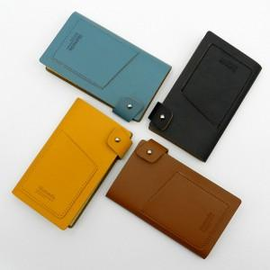 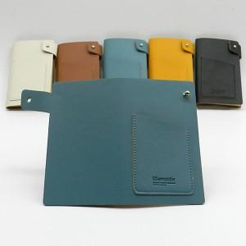

【상세/제작정보】 | 불박 1곳 인쇄 및 개별케이스 포함 / 선물포장 별도 + 300원

【인쇄/포장옵션】 | 불박 / 포장지포장

【공급단가】 | 수량 | 300~ | 1,000~ | 2,000~ | 3,000~ | 5,000~
*VAT별도 | 단가 | 3,000원 | 2,550원 | 2,450원 | 2,350원 | 2,270원

【상품 URL】 | https://dev.easy1.co.kr:443/src/goods_detail.php?gdno=10587

